COTIZACION
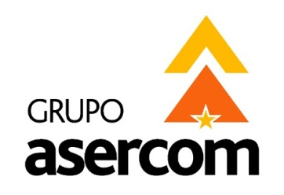
 |  |  |  |  | GRUPO ASERCOM, S.A. DE C.V.
 |  |  |  |  | División Computadoras

Cotizado a: |  |  |  |  | Fecha:
H G TRANSPORTACIONES |  |  |  |  | 06 de Marzo del 2015
Atención: |  |  |  |  | Tiempo de Entrega:
ING. SERGIO ACUÑA |  |  |  |  | 4 días hábiles
Validez de la oferta: |  | 15 días |  |  | Agente:
Condiciones de pago: |  | CONTADO |  |  | Judith Domínguez

En respuesta a su amable solicitud ponemos a su consideración la siguiente cotización de:
LICENCIAMIENTO

Cant | Descripción |  |  | No. Parte | P.Unitario | Total

1 | OfficeStd 2013 SNGL OLP NL |  |  | 021-10257 | 5,468.00 | 5,468.00
1 | Acrobat Professional Subscription Licensing Subscription Anual 1 User |  |  | 65234080BA01A12 | 4,129.00 | 4,129.00
 |  |  | Sub Total sin IVA |  | $9,597.00 MN
 |  |  | 16 % IVA |  | $1,535.52 MN
 |  |  | Total |  | $11,132.52 MN

 | USD | LOS PRECIOS ESTAN COTIZADOS EN USD PAGADEROS CON LA MISMA MONEDA
X | MN | LOS PRECIOS ESTAN COTIZADOS EN MONEDA NACIONAL

Grupo Asercom, S.A. de C.V. |  |  | www.grupoasercom.com
Corporativo Monterrey |  |  | Sucursal Guadalajara |  | Sucursal México, D.F.
Joaquin Garcia No. 217 Col. Burocratas |  |  | Av. Circunvalación Agustín Yáñez No. 2360 Int 4-A |  | Río Lerma No. 26 Col. Cuauhtémoc
Del Estado Monterrey, N.L. C.P. 64380 |  |  | Col. Arcos Sur Guadalajara, Jal. C.P. 44150 |  | Del. Cuauhtémoc México, D.F. C.P. 06500
Conmutador (81) 1442-4000 |  |  | Tels (33) 3630-5030 y 3630-5033 |  | Tels (55) 5703-0028 y 5703-0141

